機能概要
仕訳日記帳
 | BI Publisherを使用し仕訳データを抽出しCSVファイルを出力する。

序説
 | 本文書は、以下の関連文書で定義された機能を記載対象とする。

関連文書
 | No. |  | 成果物名 | 文書参照番号
 |  | 1 | MD050_機能一覧 | MD050_SPL_CFO_001
 |  | 2 | MD050_システムプロセスフロー | MD050_SPF_CFO_008
 |  | 3 | MD020_概要設計書 | MD020_CFO_430

機能要件
 | 1．BI PublisherにてGL仕訳より現行GL Webinq「仕訳日記帳」と同様の項目を出力する。
 | 2．現行GL Webinq「仕訳日記帳」で取得するデータが取得できること。
 | 3．セキュリティ要件としてユーザはロール(セキュリティ・ルール)に従ったデータのみ参照可能であること。
 | 4．性能改善のため「部門必須版」として、XXCFO008A09DM2.xdm.catalogを別途作成。（※ その結果、仕訳日記帳はDMとDM2の２つがある）

機能プロセス・フロー

ERP Cloud
標準画面出力
CSVファイル
Excelファイル
仕訳日記帳(BIP)
終了
開始

仕訳ヘッダ
仕訳明細
仕訳残高
勘定元帳
補助元帳仕訳明細
勘定科目組合せ
仕訳ソースマスタ
仕訳カテゴリマスタ
値セットビュー
クイックコード
ユーザ

機能関連文書
 | 特になし

別紙 サポート参照値の取得
サポート参照値の取得

xla_sup_ref_combinationsのSUP_REF_CODE1～SUP_REF_CODE60に保持しているリテラルを参照して、各項目に何が入っているのか判定しその項目を取得する。

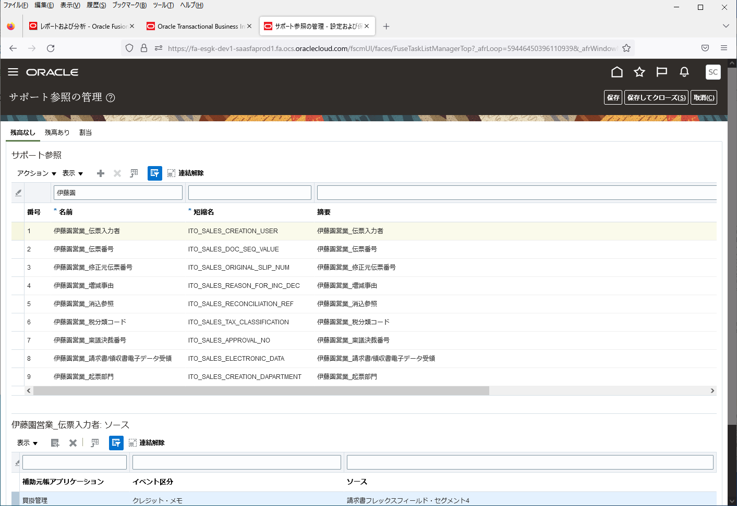

サポート参照の値は、
SUPP_REF_COMBINATION_IDごとに
ランダムに設定されている為、
総当たりで確認する。

XLA_SUP_REF_COMBINATIONSテーブル
SUPP_REF_COMBINATION_ID | SUP_REF_CODE1 | SUP_REF_CODE30 | SUP_REF_CODE31 | SUP_REF_CODE32 | SUP_REF_CODE33 | SUP_REF_CODE34 | SUP_REF_CODE35 | SUP_REF_CODE36 | SUP_REF_CODE37 | SUP_REF_CODE38 | SUP_REF_CODE39 | SUP_REF_CODE40 | SUP_REF_CODE41 | SUP_REF_CODE42 | SUP_REF_CODE43 | SUP_REF_CODE44 | SUP_REF_CODE45 | SUP_REF_CODE46 | SUP_REF_CODE47 | SUP_REF_CODE48 | SUP_REF_CODE49 | SUP_REF_CODE50 | SUP_REF_CODE51 | SUP_REF_CODE52 | SUP_REF_CODE53 | SUP_REF_CODE54 | SUP_REF_CODE55 | SUP_REF_CODE56 | SUP_REF_CODE57 | SUP_REF_CODE58 | SUP_REF_CODE59 | SUP_REF_CODE60 | CREATION_DATE | CREATED_BY | LAST_UPDATE_DATE | LAST_UPDATED_BY | LAST_UPDATE_LOGIN
1 | CST_ACCOUNTING_LINE_TYPE_SR |  |  |  |  |  |  |  |  |  |  |  |  |  |  |  |  |  |  |  |  |  |  |  |  |  |  |  |  |  |  |  | 2020-11-30T00:00:00.000+00:00 | SEED_DATA_FROM_APPLICATION | 2020-11-30T00:00:00.000+00:00 | SEED_DATA_FROM_APPLICATION | -1
2 |  |  | PROJECT_NUMBER |  |  |  |  |  |  |  |  |  |  |  |  |  |  |  |  |  |  |  |  |  |  |  |  |  |  |  |  |  | 2020-11-30T00:00:00.000+00:00 | SEED_DATA_FROM_APPLICATION | 2020-11-30T00:00:00.000+00:00 | SEED_DATA_FROM_APPLICATION | -1
3 |  |  | JA_CN_SM | PROJECT_NUMBER |  |  |  |  |  |  |  |  |  |  |  |  |  |  |  |  |  |  |  |  |  |  |  |  |  |  |  |  | 2020-11-30T00:00:00.000+00:00 | SEED_DATA_FROM_APPLICATION | 2020-11-30T00:00:00.000+00:00 | SEED_DATA_FROM_APPLICATION | -1
4 |  |  | JA_CN_SM |  |  |  |  |  |  |  |  |  |  |  |  |  |  |  |  |  |  |  |  |  |  |  |  |  |  |  |  |  | 2020-11-30T00:00:00.000+00:00 | SEED_DATA_FROM_APPLICATION | 2020-11-30T00:00:00.000+00:00 | SEED_DATA_FROM_APPLICATION | -1
1001 |  |  | ITO_SALES_CREATION_DAPARTMENT | ITO_SALES_CREATION_USER | ITO_SALES_DOC_SEQ_VALUE | ITO_SALES_ORIGINAL_SLIP_NUM | ITO_SALES_REASON_FOR_INC_DEC | ITO_SALES_RECONCILIATION_REF | ITO_SALES_TAX_CLASSIFICATION |  |  |  |  |  |  |  |  |  |  |  |  |  |  |  |  |  |  |  |  |  |  |  | 2022-09-26T00:00:00.000+00:00 | SCS01 | 2022-09-26T00:00:00.000+00:00 | SCS01 | E8A299E2220752FCE0535360960A607F
1002 |  |  | ITO_SALES_CREATION_DAPARTMENT | ITO_SALES_CREATION_USER | ITO_SALES_DOC_SEQ_VALUE | ITO_SALES_ORIGINAL_SLIP_NUM |  |  |  |  |  |  |  |  |  |  |  |  |  |  |  |  |  |  |  |  |  |  |  |  |  |  | 2022-09-26T00:00:00.000+00:00 | SCS01 | 2022-09-26T00:00:00.000+00:00 | SCS01 | E8A299E2220752FCE0535360960A607F
2001 |  |  | ITO_SALES_CREATION_DAPARTMENT | ITO_SALES_CREATION_USER | ITO_SALES_DOC_SEQ_VALUE |  |  |  |  |  |  |  |  |  |  |  |  |  |  |  |  |  |  |  |  |  |  |  |  |  |  |  | 2022-11-18T05:38:06.428+00:00 | SCSK_onaka | 2022-11-18T05:38:06.514+00:00 | SCSK_onaka | ECE820C1594C27D3E0535360960A859D
2002 |  |  |  |  | ITO_SALES_DOC_SEQ_VALUE |  |  |  |  |  |  |  |  |  |  |  |  |  |  |  |  |  |  |  |  |  |  |  |  |  |  |  | 2022-11-18T05:39:03.538+00:00 | SCSK_onaka | 2022-11-18T05:39:03.566+00:00 | SCSK_onaka | ECE820C1594C27D3E0535360960A859D
2003 |  |  |  |  | ITO_SALES_DOC_SEQ_VALUE |  |  |  | ITO_SALES_TAX_CLASSIFICATION |  |  |  |  |  |  |  |  |  |  |  |  |  |  |  |  |  |  |  |  |  |  |  | 2022-11-18T05:53:51.697+00:00 | SCSK_onaka | 2022-11-18T05:53:51.755+00:00 | SCSK_onaka | ECE820C1594C27D3E0535360960A859D
3001 |  |  | ITO_SALES_CREATION_USER | ITO_SALES_DOC_SEQ_VALUE | ITO_SALES_ORIGINAL_SLIP_NUM | ITO_SALES_REASON_FOR_INC_DEC | ITO_SALES_RECONCILIATION_REF | ITO_SALES_TAX_CLASSIFICATION | ITO_SALES_CREATION_DAPARTMENT |  |  |  |  |  |  |  |  |  |  |  |  |  |  |  |  |  |  |  |  |  |  |  | 2022-12-14T04:57:01.308+00:00 | SCSK_sudo | 2022-12-14T04:57:01.500+00:00 | SCSK_sudo | EF23D20B0A35ED6EE0535360960A91BE
4001 |  |  | ITO_SALES_APPROVAL_NO | ITO_SALES_CREATION_DAPARTMENT | ITO_SALES_CREATION_USER | ITO_SALES_DOC_SEQ_VALUE | ITO_SALES_ELECTRONIC_DATA | ITO_SALES_ORIGINAL_SLIP_NUM | ITO_SALES_REASON_FOR_INC_DEC | ITO_SALES_RECONCILIATION_REF | ITO_SALES_TAX_CLASSIFICATION |  |  |  |  |  |  |  |  |  |  |  |  |  |  |  |  |  |  |  |  |  | 2022-12-20T00:00:00.000+00:00 | SCS01 | 2022-12-20T00:00:00.000+00:00 | SCS01 | ECE740C15E2E2BADE0535160960A08F9

XLA_AE_LINESテーブルの
SUPP_REF_COMBINATION_IDと
抽出条件として紐づける。

取得サンプル
SELECT句
CASE
WHEN xsrc.sup_ref_code1 = 'ITO_SALES_RECONCILIATION_REF' THEN xal.sr1
WHEN xsrc.sup_ref_code2 = 'ITO_SALES_RECONCILIATION_REF' THEN xal.sr2
WHEN xsrc.sup_ref_code3 = 'ITO_SALES_RECONCILIATION_REF' THEN xal.sr3
WHEN xsrc.sup_ref_code4 = 'ITO_SALES_RECONCILIATION_REF' THEN xal.sr4
WHEN xsrc.sup_ref_code5 = 'ITO_SALES_RECONCILIATION_REF' THEN xal.sr5
WHEN xsrc.sup_ref_code6 = 'ITO_SALES_RECONCILIATION_REF' THEN xal.sr6
WHEN xsrc.sup_ref_code7 = 'ITO_SALES_RECONCILIATION_REF' THEN xal.sr7
WHEN xsrc.sup_ref_code8 = 'ITO_SALES_RECONCILIATION_REF' THEN xal.sr8
WHEN xsrc.sup_ref_code9 = 'ITO_SALES_RECONCILIATION_REF' THEN xal.sr9
WHEN xsrc.sup_ref_code10 = 'ITO_SALES_RECONCILIATION_REF' THEN xal.sr10
WHEN xsrc.sup_ref_code11 = 'ITO_SALES_RECONCILIATION_REF' THEN xal.sr11
WHEN xsrc.sup_ref_code12 = 'ITO_SALES_RECONCILIATION_REF' THEN xal.sr12
WHEN xsrc.sup_ref_code13 = 'ITO_SALES_RECONCILIATION_REF' THEN xal.sr13
WHEN xsrc.sup_ref_code14 = 'ITO_SALES_RECONCILIATION_REF' THEN xal.sr14
WHEN xsrc.sup_ref_code15 = 'ITO_SALES_RECONCILIATION_REF' THEN xal.sr15
WHEN xsrc.sup_ref_code16 = 'ITO_SALES_RECONCILIATION_REF' THEN xal.sr16
WHEN xsrc.sup_ref_code17 = 'ITO_SALES_RECONCILIATION_REF' THEN xal.sr17
WHEN xsrc.sup_ref_code18 = 'ITO_SALES_RECONCILIATION_REF' THEN xal.sr18
WHEN xsrc.sup_ref_code19 = 'ITO_SALES_RECONCILIATION_REF' THEN xal.sr19
WHEN xsrc.sup_ref_code20 = 'ITO_SALES_RECONCILIATION_REF' THEN xal.sr20
WHEN xsrc.sup_ref_code21 = 'ITO_SALES_RECONCILIATION_REF' THEN xal.sr21
WHEN xsrc.sup_ref_code22 = 'ITO_SALES_RECONCILIATION_REF' THEN xal.sr22
WHEN xsrc.sup_ref_code23 = 'ITO_SALES_RECONCILIATION_REF' THEN xal.sr23
WHEN xsrc.sup_ref_code24 = 'ITO_SALES_RECONCILIATION_REF' THEN xal.sr24
WHEN xsrc.sup_ref_code25 = 'ITO_SALES_RECONCILIATION_REF' THEN xal.sr25
WHEN xsrc.sup_ref_code26 = 'ITO_SALES_RECONCILIATION_REF' THEN xal.sr26
WHEN xsrc.sup_ref_code27 = 'ITO_SALES_RECONCILIATION_REF' THEN xal.sr27
WHEN xsrc.sup_ref_code28 = 'ITO_SALES_RECONCILIATION_REF' THEN xal.sr28
WHEN xsrc.sup_ref_code29 = 'ITO_SALES_RECONCILIATION_REF' THEN xal.sr29
WHEN xsrc.sup_ref_code30 = 'ITO_SALES_RECONCILIATION_REF' THEN xal.sr30
WHEN xsrc.sup_ref_code31 = 'ITO_SALES_RECONCILIATION_REF' THEN xal.sr31
WHEN xsrc.sup_ref_code32 = 'ITO_SALES_RECONCILIATION_REF' THEN xal.sr32
WHEN xsrc.sup_ref_code33 = 'ITO_SALES_RECONCILIATION_REF' THEN xal.sr33
WHEN xsrc.sup_ref_code34 = 'ITO_SALES_RECONCILIATION_REF' THEN xal.sr34
WHEN xsrc.sup_ref_code35 = 'ITO_SALES_RECONCILIATION_REF' THEN xal.sr35
WHEN xsrc.sup_ref_code36 = 'ITO_SALES_RECONCILIATION_REF' THEN xal.sr36
WHEN xsrc.sup_ref_code37 = 'ITO_SALES_RECONCILIATION_REF' THEN xal.sr37
WHEN xsrc.sup_ref_code38 = 'ITO_SALES_RECONCILIATION_REF' THEN xal.sr38
WHEN xsrc.sup_ref_code39 = 'ITO_SALES_RECONCILIATION_REF' THEN xal.sr39
WHEN xsrc.sup_ref_code40 = 'ITO_SALES_RECONCILIATION_REF' THEN xal.sr40
WHEN xsrc.sup_ref_code41 = 'ITO_SALES_RECONCILIATION_REF' THEN xal.sr41
WHEN xsrc.sup_ref_code42 = 'ITO_SALES_RECONCILIATION_REF' THEN xal.sr42
WHEN xsrc.sup_ref_code43 = 'ITO_SALES_RECONCILIATION_REF' THEN xal.sr43
WHEN xsrc.sup_ref_code44 = 'ITO_SALES_RECONCILIATION_REF' THEN xal.sr44
WHEN xsrc.sup_ref_code45 = 'ITO_SALES_RECONCILIATION_REF' THEN xal.sr45
WHEN xsrc.sup_ref_code46 = 'ITO_SALES_RECONCILIATION_REF' THEN xal.sr46
WHEN xsrc.sup_ref_code47 = 'ITO_SALES_RECONCILIATION_REF' THEN xal.sr47
WHEN xsrc.sup_ref_code48 = 'ITO_SALES_RECONCILIATION_REF' THEN xal.sr48
WHEN xsrc.sup_ref_code49 = 'ITO_SALES_RECONCILIATION_REF' THEN xal.sr49
WHEN xsrc.sup_ref_code50 = 'ITO_SALES_RECONCILIATION_REF' THEN xal.sr50
WHEN xsrc.sup_ref_code51 = 'ITO_SALES_RECONCILIATION_REF' THEN xal.sr51
WHEN xsrc.sup_ref_code52 = 'ITO_SALES_RECONCILIATION_REF' THEN xal.sr52
WHEN xsrc.sup_ref_code53 = 'ITO_SALES_RECONCILIATION_REF' THEN xal.sr53
WHEN xsrc.sup_ref_code54 = 'ITO_SALES_RECONCILIATION_REF' THEN xal.sr54
WHEN xsrc.sup_ref_code55 = 'ITO_SALES_RECONCILIATION_REF' THEN xal.sr55
WHEN xsrc.sup_ref_code56 = 'ITO_SALES_RECONCILIATION_REF' THEN xal.sr56
WHEN xsrc.sup_ref_code57 = 'ITO_SALES_RECONCILIATION_REF' THEN xal.sr57
WHEN xsrc.sup_ref_code58 = 'ITO_SALES_RECONCILIATION_REF' THEN xal.sr58
WHEN xsrc.sup_ref_code59 = 'ITO_SALES_RECONCILIATION_REF' THEN xal.sr59
WHEN xsrc.sup_ref_code60 = 'ITO_SALES_RECONCILIATION_REF' THEN xal.sr60
ELSE
NULL
END

FROM句
FROM
xla_sup_ref_combinations xsrc --サポート参照組合せ
,xla_ae_lines xal --補助元帳仕訳明細
,gl_import_references gir -- インポート参照
WHERE句
xsrc.supp_ref_combination_id = xal.supp_ref_combination_id(+)
AND gir.gl_sl_link_id = xal.gl_sl_link_id (+)
AND EXISTS (
SELECT
1
FROM
gl_desc
WHERE
xal.gl_sl_link_id = gl_desc.gl_sl_link_id

